画面フロー
アプリ基本設計書 |  |  |  | 担当者 | きらぼし |  | 確認日

 |  |  |  |  | DNX | 武山 | 確認日 | 2021-04-28

画面コード | D0353M00 | フロー名 | 環境設定/その他/紛失盗難時等の手続き

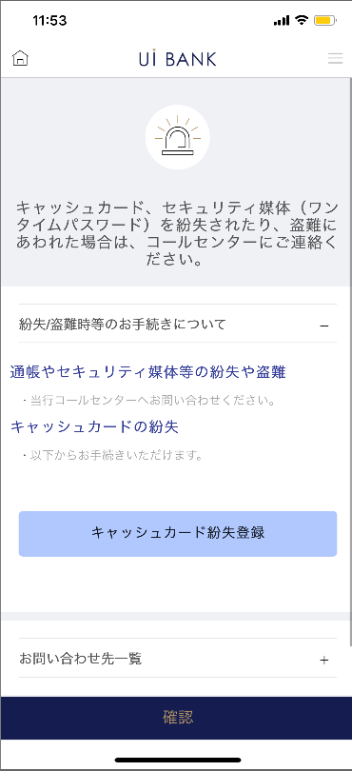 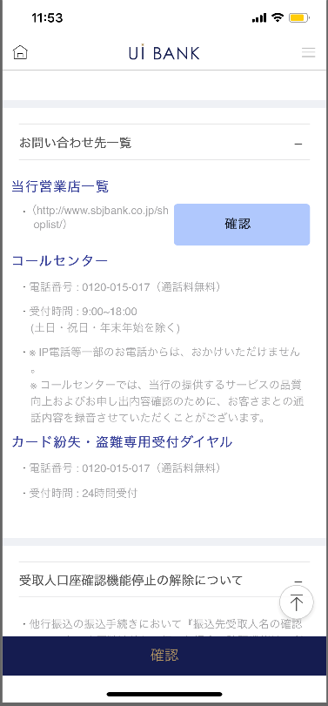 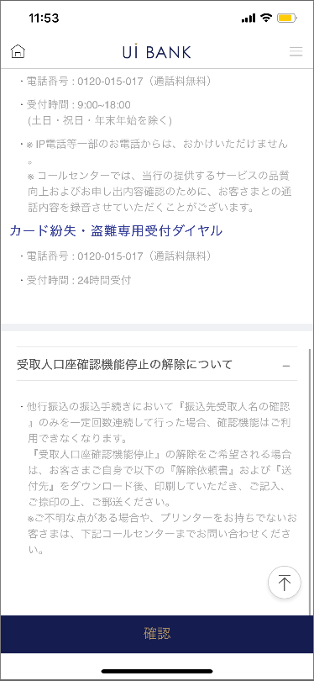 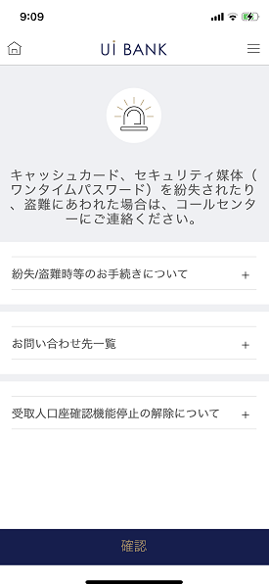

補足説明：
☆：UI銀行様のロゴ挿入に影響し表題のタイトルにロゴが挿入されています。 最新版のものではデザインの関係上「紛失/盗難時等のお手続き」とタイトル表記しております。 希望の文言等ございましたらご相談いただけますと幸いです。

D0353M00_画面レイアウト
アプリ基本設計書 |  |  |  |  |  |  |  |  | 担当者 | きらぼし |  |  | 確認日

 |  |  |  |  |  |  |  |  |  | DNX | 武山 |  | 確認日 | 2021-04-28

要件充足表No. | 43 | カテゴリ | App PKG | Lvel 1 | Lvel 2 | Lvel 3 |  | Lvel 4 | Lvel 5
 |  |  |  | モバイルアプリ | 基本機能 | MENU

要件充足表No. | - | カテゴリ | AITHERPKG | Lvel 1 | Lvel 2 | Lvel 3 |  | Lvel 4 | Lvel 5
 |  |  |  | - | - | -

画面コード | D0353M00 | 画面名 | 環境設定/その他/紛失盗難時等の手続き

画面レイアウト： |  |  |  |  |  |  | 画面説明：

 |  |  |  |  |  |  | - 問い合わせ先についての案内を表示。
1
5
2
3
4
6
7

 |  |  |  |  |  |  | 項目説明

 |  |  |  |  |  |  | 項番 | 操作 | 選択肢/入力内容 |  |  | 備考 |  | AiTHERとの連携 (参照元データ)

 |  |  |  |  |  |  | 1 | － | 常時表示 |  |  | - |  | -
 |  |  |  |  |  |  | 2 | クリック | - |  |  | タップし詳細確認 |  | -
 |  |  |  |  |  |  | 3 | クリック | キャッシュカード紛失登録 |  |  | 000D0351S00へ遷移 |  | -
 |  |  |  |  |  |  | 4 | クリック | - |  |  | タップし詳細確認 |  | -
 |  |  |  |  |  |  | 5 | クリック | - |  |  | HPへ遷移 |  | -
 |  |  |  |  |  |  | 6 | クリック | - |  |  | タップし詳細確認 |  | -
 |  |  |  |  |  |  | 7 | クリック | - |  |  | A0100S32へ遷移 |  | -
 |  |  |  |  |  |  | 8
 |  |  |  |  |  |  | 9
 |  |  |  |  |  |  | 10
 |  |  |  |  |  |  | 11
 |  |  |  |  |  |  | 12
 |  |  |  |  |  |  | 13
 |  |  |  |  |  |  | 14
 |  |  |  |  |  |  | 15
 |  |  |  |  |  |  | きらぼし様コメント & デザイン変更コメント(要件定義書参照) |  |  |  |  |  |  | 対応確認
 |  |  |  |  |  |  | No. | 内容
 |  |  |  |  |  |  | 1 | サポート体制決定後に変更します |  |  |  |  |  | 項番2～6 対応予定
 |  |  |  |  |  |  | 2
 |  |  |  |  |  |  | 3
 |  |  |  |  |  |  | 4
 |  |  |  |  |  |  | 5
 |  |  |  |  |  |  | 6
 |  |  |  |  |  |  | 7
 |  |  |  |  |  |  | 8
 |  |  |  |  |  |  | 9
 |  |  |  |  |  |  | 10

